A
 |  | 中学18元 学生菜单
日期 | 菜谱 | 原料 | 营养
 |  |  | 能量 （kcal）
 |  |  | 蛋白质 （g）
2026-04-06 |  |  | 脂肪 （g）
星期一 |  |  | 碳水 （g）
 |  |  | 钙 （mg）
 |  |  | 铁 （mg）
 |  |  | VA （μg）
 |  |  | VC （mg）
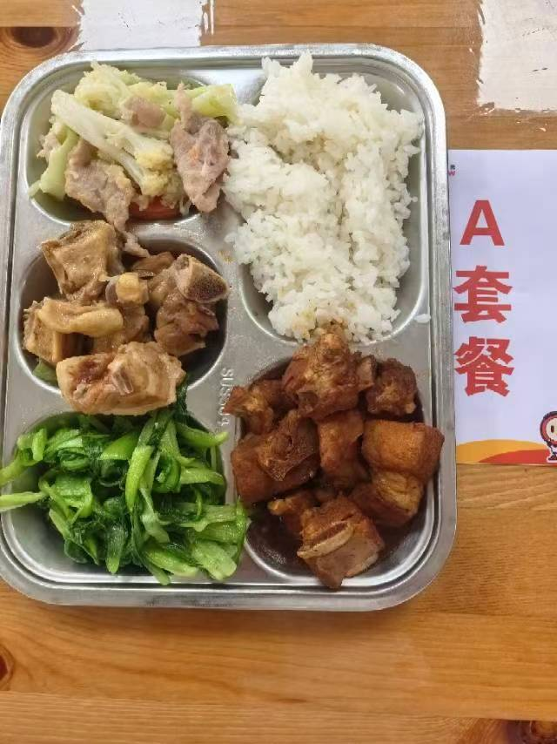
 | 蒜香鸭块 | 鸭边腿块150g | 能量 （kcal） | 942.30
 | 糖醋小排 | 去颈小排块150g | 蛋白质 （g） | 50.40
2026-04-07 | 干锅花菜 | 鲜花菜80g,上浆肉片15g,胡萝卜5g | 脂肪 （g） | 37.10
星期二 | 炒鸡毛菜 | 鸡毛菜110g | 碳水 （g） | 101.70
 | 米饭 | 海丰优质大米100g | 钙 （mg） | 143.00
 | 木耳菌菇蛋汤 | 海鲜菇20g,光明鲜鸡蛋10g,黑木耳0.1g | 铁 （mg） | 7.90
 |  |  | VA （μg） | 173.70
 |  |  | VC （mg） | 48.10
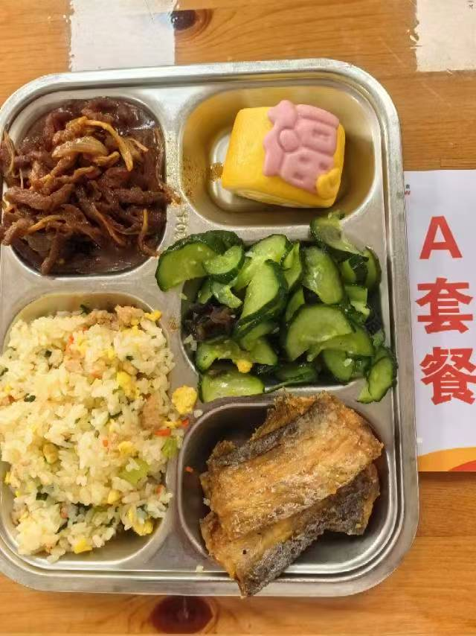
 | 干煎带鱼 | 段带鱼110g | 能量 （kcal） | 704.80
 | 五香牛肉丝 | 五香牛肉丝80g,洋葱20g,金针菇20g | 蛋白质 （g） | 35.70
2026-04-08 | 马上报福卡通包 | 马上报福卡通包1只 | 脂肪 （g） | 15.20
星期三 | 木耳黄瓜 | 黄瓜110g,黑木耳0.2g | 碳水 （g） | 106.30
 | 芹香肉糜炒饭 | 肉糜10g,光明鲜鸡蛋25g,毛芹10g,胡萝卜5g,海丰优质大米100g | 钙 （mg） | 78.40
 | 咸肉扁尖冬瓜汤 | 咸腿肉5g,扁尖5g,冬瓜35g | 铁 （mg） | 3.80
 |  |  | VA （μg） | 105.10
 |  |  | VC （mg） | 16.00
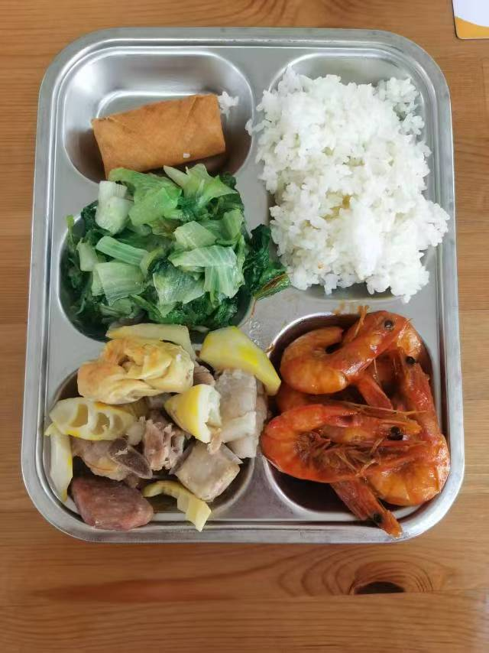
 | 茄汁大虾 | 基围虾70g,番茄酱7.5g | 能量 （kcal） | 876.00
 | 腌笃鲜 | 竹笋50g,带皮带骨中方块90g,咸腿肉10g,百叶结25g | 蛋白质 （g） | 38.80
2026-04-09 | 春卷 | 春卷1只 | 脂肪 （g） | 34.40
星期四 | 炒生菜 | 生菜110g | 碳水 （g） | 102.80
 | 米饭 | 海丰优质大米100g | 钙 （mg） | 175.70
 | 紫菜鱼丸汤 | 干裙带菜2g,鳕鱼丸10g | 铁 （mg） | 6.00
 |  |  | VA （μg） | 16.90
 |  |  | VC （mg） | 12.30
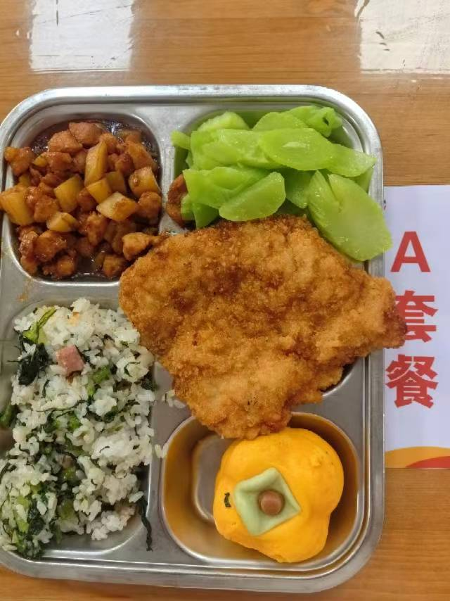
 | 宫保鸡丁 | 上浆鸡丁65g,土豆30g,无衣花生5g | 能量 （kcal） | 893.70
 | 香炸猪排 | 80g炸猪排1块 | 蛋白质 （g） | 48.10
2026-04-10 | 柿柿如意包 | 柿柿如意包1只 | 脂肪 （g） | 30.10
星期五 | 葱油莴笋 | 毛莴笋150g | 碳水 （g） | 107.60
 | 咸肉莴笋叶菜饭 | 咸腿肉20g,毛莴笋20g,海丰优质大米100g | 钙 （mg） | 53.60
 | 罗宋汤 | 红肠10g,番茄10g,卷心菜10g,土豆10g,洋葱3g,番茄酱5g | 铁 （mg） | 4.40
 | Happyday（黑猪午餐肉） | 黑猪午餐肉1片 | VA （μg） | 49.20
 |  |  | VC （mg） | 14.50

B
 |  | 中学18元B套 学生菜单
日期 | 菜谱 | 原料 | 营养
 |  |  | 能量 （kcal）
 |  |  | 蛋白质 （g）
2026-04-06 |  |  | 脂肪 （g）
星期一 |  |  | 碳水 （g）
 |  |  | 钙 （mg）
 |  |  | 铁 （mg）
 |  |  | VA （μg）
 |  |  | VC （mg）
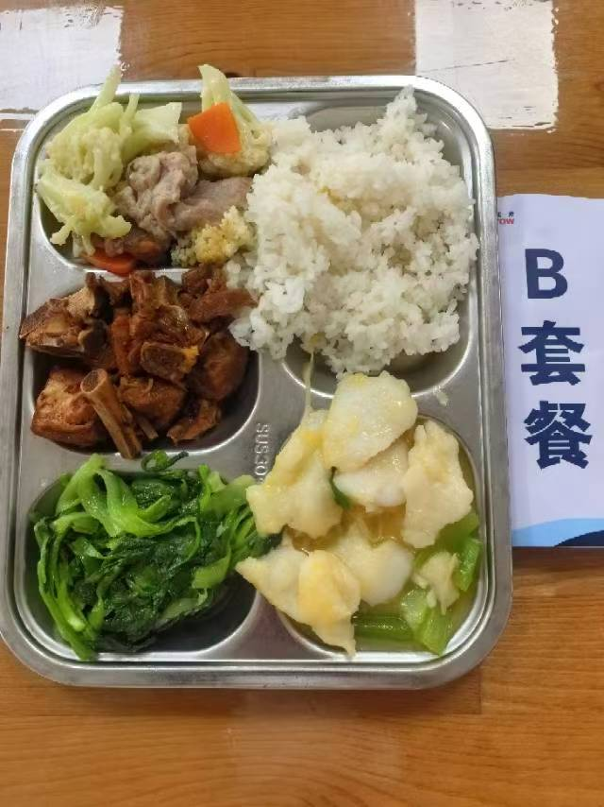
 | 金汤鱼片 | 巴沙鱼片110g,毛莴笋40g,金针菇10g,金汤15g | 能量 （kcal） | 896.70
 | 糖醋小排 | 去颈小排块150g | 蛋白质 （g） | 43.70
2026-04-07 | 干锅花菜 | 鲜花菜80g,上浆肉片15g,胡萝卜5g | 脂肪 （g） | 35.10
星期二 | 炒鸡毛菜 | 鸡毛菜110g | 碳水 （g） | 101.50
 | 米饭 | 海丰优质大米100g | 钙 （mg） | 142.60
 | 木耳菌菇蛋汤 | 海鲜菇20g,光明鲜鸡蛋10g,黑木耳0.1g | 铁 （mg） | 6.10
 |  |  | VA （μg） | 124.20
 |  |  | VC （mg） | 49.30
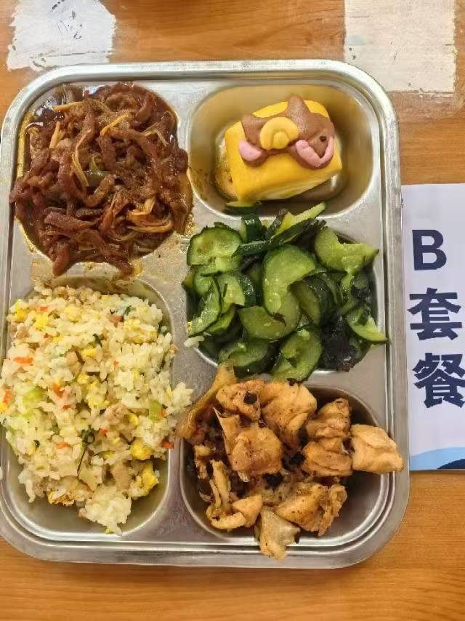
 | 广式豉香蒸鸡 | 鸡边腿块150g,豆豉2g | 能量 （kcal） | 702.90
 | 五香牛肉丝 | 五香牛肉丝80g,洋葱20g,金针菇20g | 蛋白质 （g） | 40.50
2026-04-08 | 马上报福卡通包 | 马上报福卡通包1只 | 脂肪 （g） | 14.50
星期三 | 木耳黄瓜 | 黄瓜110g,黑木耳0.2g | 碳水 （g） | 102.60
 | 芹香肉糜炒饭 | 肉糜10g,光明鲜鸡蛋25g,毛芹10g,胡萝卜5g,海丰优质大米100g | 钙 （mg） | 57.40
 | 咸肉扁尖冬瓜汤 | 咸腿肉5g,扁尖5g,冬瓜35g | 铁 （mg） | 5.00
 |  |  | VA （μg） | 107.20
 |  |  | VC （mg） | 16.00
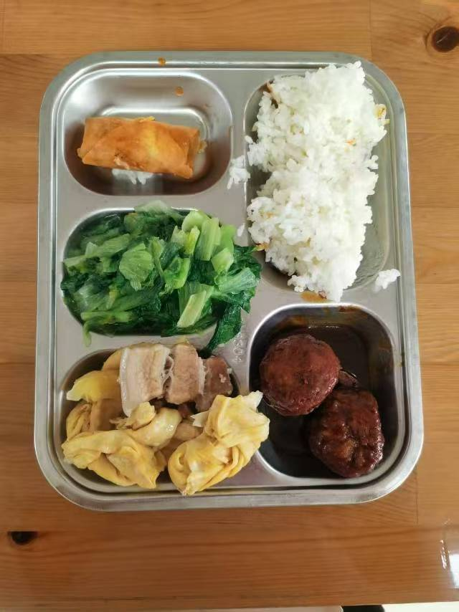
 | 红烧狮子头 | 40g肉圆2只 | 能量 （kcal） | 887.10
 | 腌笃鲜 | 竹笋50g,带皮带骨中方块90g,咸腿肉10g,百叶结25g | 蛋白质 （g） | 46.50
2026-04-09 | 春卷 | 春卷1只 | 脂肪 （g） | 32.70
星期四 | 炒生菜 | 生菜110g | 碳水 （g） | 101.70
 | 米饭 | 海丰优质大米100g | 钙 （mg） | 143.50
 | 紫菜鱼丸汤 | 干裙带菜2g,鳕鱼丸10g | 铁 （mg） | 6.30
 |  |  | VA （μg） | 16.90
 |  |  | VC （mg） | 12.30
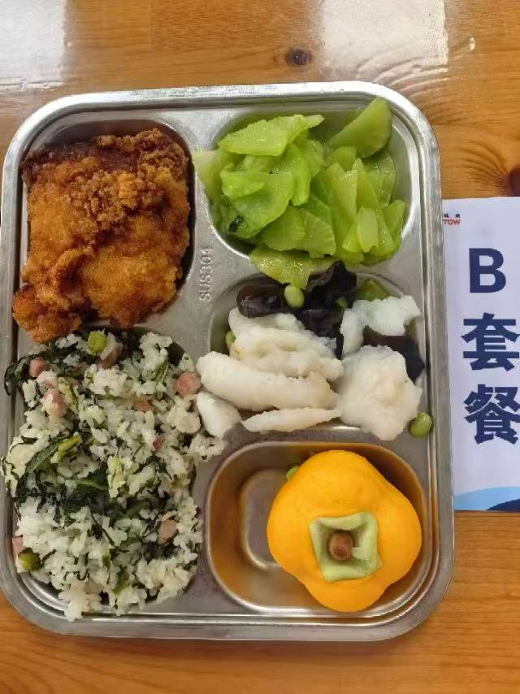
 | 滑炒鱼片 | 巴沙鱼片130g,黑木耳0.5g,毛豆肉10g | 能量 （kcal） | 924.50
 | 香炸猪排 | 80g炸猪排1块 | 蛋白质 （g） | 41.60
2026-04-10 | 柿柿如意包 | 柿柿如意包1只 | 脂肪 （g） | 36.10
星期五 | 葱油莴笋 | 毛莴笋150g | 碳水 （g） | 108.30
 | 咸肉莴笋叶菜饭 | 咸腿肉20g,毛莴笋20g,海丰优质大米100g | 钙 （mg） | 63.70
 | 罗宋汤 | 红肠10g,番茄10g,卷心菜10g,土豆10g,洋葱3g,番茄酱5g | 铁 （mg） | 4.30
 | Happyday（黑猪午餐肉） | 黑猪午餐肉1片 | VA （μg） | 47.90
 |  |  | VC （mg） | 13.20

